상품제안서
[넥센] 세인트나인 3피스 골프공 6구 볼마커 자석티세트 | 상품코드: F17930

 |  |  |  |  |  |  | 02-412-0044 | www.easy1.co.kr
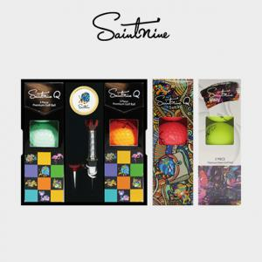

【상세/제작정보】

【인쇄/포장옵션】 | 실크, 에폭시 / 포장지포장

【공급단가】 | 수량 | 50~ | 100~ | 300~ | 500~ | 1,000~
*VAT별도 | 단가 | 28,300원 | 27,300원 | 26,250원 | 25,200원 | 24,500원

【상품 URL】 | http://www.easy1.co.kr/src/goods_detail.php?gdno=17930

